CollectiveAccess
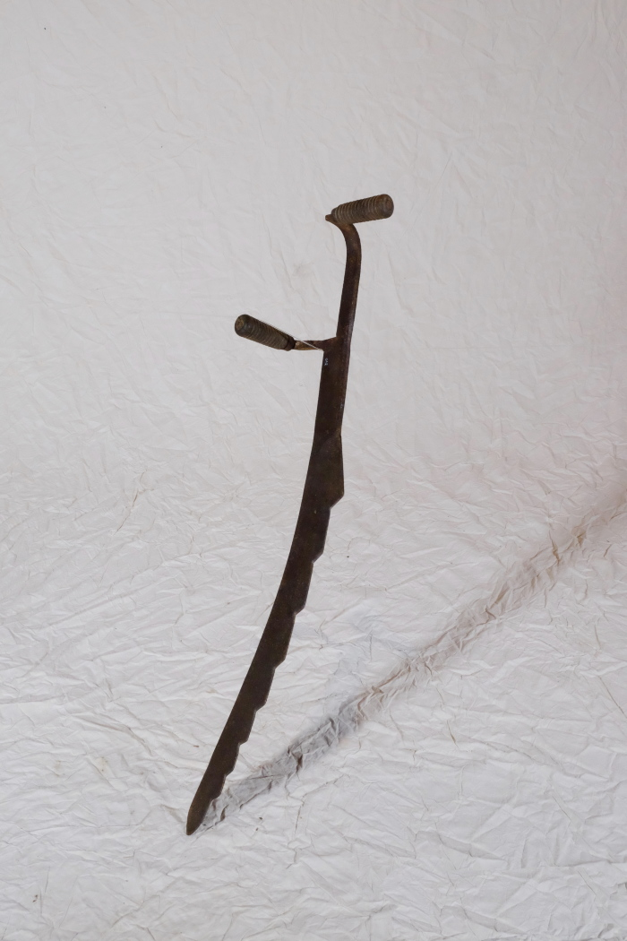
Image | Object | Description | Date
 | Mistsense (A1340) | Die Mistsense, die auch Mietenmesser oder Strohmesser genannt wurde, konnte mehrere Verwendungszwecke haben. Zum einen wurde damit ein Misthaufen oder eine Silage, welche sich nach längerer Lagerung durch Gewicht und Druck verdichtet hatte, aufgelockert und zerschnitten. Eine ähnliche Anwendung gab es auch bei Stroh, das mit der Mistsense gerauft, also "ausgerupft", wurde.
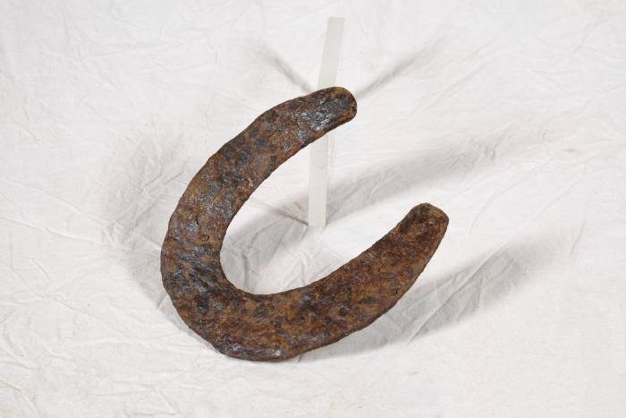 | Hufeisen (A1428) | Um das Hufhorn der Hufe von Arbeitstieren vor zu schnellem Abrieb zu schützen, war es wichtig, dieses zu schützen. Hierfür wurden Hufeisen angebracht. Diese bestehen in der Regel aus Schmiedeeisen und werden mittels Nägeln an der Hornwand des Hufes befestigt. Jedes Hufeisen wird individuell auf die Bedürfnisse des jeweiligen Pferdes angepasst. Dabei spielen beispielsweise Größe, Gewicht, Einsatzgebiet oder mögliche Beinfehlstellungen eine Rolle.
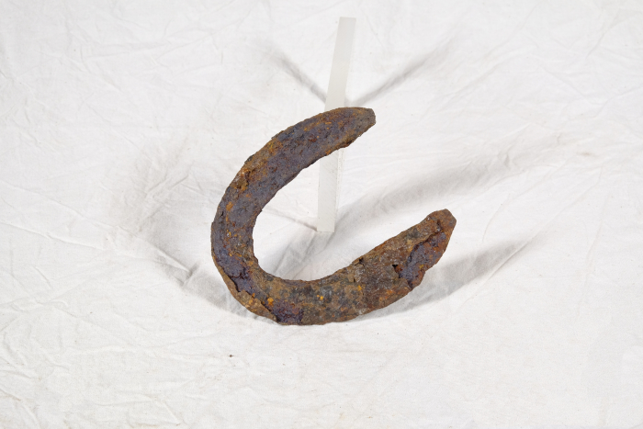 | Hufeisen (A1429) | Um das Hufhorn der Hufe von Arbeitstieren vor zu schnellem Abrieb zu schützen, war es wichtig, dieses zu schützen. Hierfür wurden Hufeisen angebracht. Diese bestehen in der Regel aus Schmiedeeisen und werden mittels Nägeln an der Hornwand des Hufes befestigt. Jedes Hufeisen wird individuell auf die Bedürfnisse des jeweiligen Pferdes angepasst. Dabei spielen beispielsweise Größe, Gewicht, Einsatzgebiet oder mögliche Beinfehlstellungen eine Rolle.
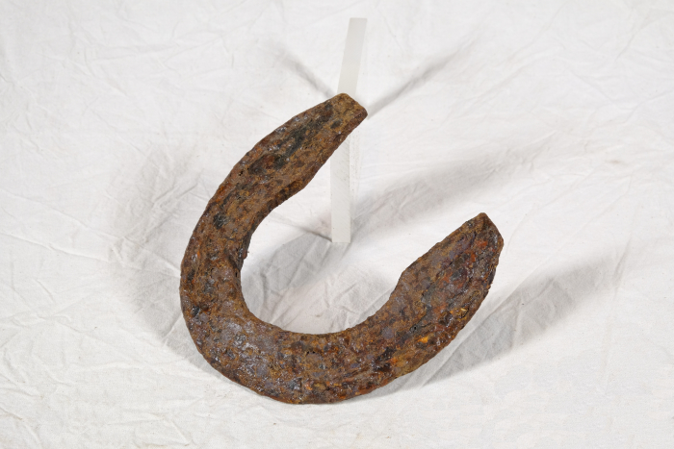 | Hufeisen (A1431) | Um das Hufhorn der Hufe von Arbeitstieren vor zu schnellem Abrieb zu schützen, war es wichtig, dieses zu schützen. Hierfür wurden Hufeisen angebracht. Diese bestehen in der Regel aus Schmiedeeisen und werden mittels Nägeln an der Hornwand des Hufes befestigt. Jedes Hufeisen wird individuell auf die Bedürfnisse des jeweiligen Pferdes angepasst. Dabei spielen beispielsweise Größe, Gewicht, Einsatzgebiet oder mögliche Beinfehlstellungen eine Rolle.
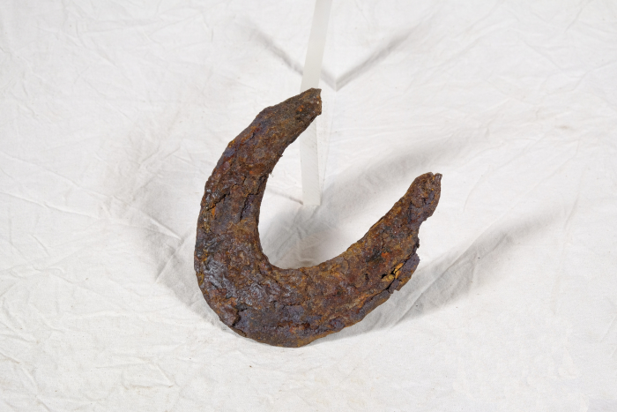 | Hufeisen (A1434) | Um das Hufhorn der Hufe von Arbeitstieren vor zu schnellem Abrieb zu schützen, war es wichtig, dieses zu schützen. Hierfür wurden Hufeisen angebracht. Diese bestehen in der Regel aus Schmiedeeisen und werden mittels Nägeln an der Hornwand des Hufes befestigt. Jedes Hufeisen wird individuell auf die Bedürfnisse des jeweiligen Pferdes angepasst. Dabei spielen beispielsweise Größe, Gewicht, Einsatzgebiet oder mögliche Beinfehlstellungen eine Rolle.

